Sayfa3
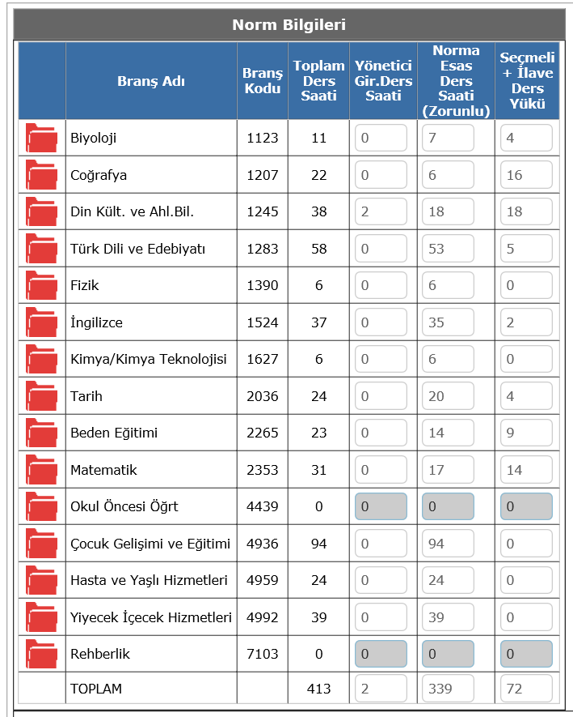
ders yükü
 | TOPLAM | YÖNETİCİ | NORMA ESAS | SEÇMELİ | koordinatorluk | toplam
BİYOLOJİ | 2 | 0 |  | 0 |  | 2
COĞRAFYA | 2 | 0 |  | 0 |  | 2
DİN KÜLTÜRÜ | 12 | 2 |  | 8 |  | 20
TÜRK DİLİ EDEBİYATI | 30 | 0 |  | 13 |  | 43
FİZİK | 2 | 0 |  |  |  | 2
İNGİLİZCE | 20 | 0 |  | 2 |  | 22
KİMYA | 2 | 0 |  |  |  | 2
TARİH | 12 | 0 |  | 10 |  | 22
BEDEN EĞİTİMİ | 6 | 0 |  | 6 |  | 12
MATEMATİK | 5 | 0 |  | 10 |  | 15
OKUL ÖNCESİ |  | 0 |  |  |  | 0
ÇOCUK GELİŞİMİ | 28 | 0 |  |  | 24 | 52
HASTA VE YAŞLI |  | 0 |  |  | 24 | 24
YİYECEK İÇECEK | 10 |  |  |  | 24 | 34

